Général
Général : Outil de décision du nombre de billes à appliquer
1) Mesurer les dimensions du/des pin(s) (largeur et hauteur). Pour plusieurs arbres, mesurer la distance entre les arbres
2) Renseigner la Configuration de l'arbre et suivez l'outil
3 Dirigez-vous en bas de la page, vers la feuille correspondant à la méthode donné
Bosquet
Configuration de l'arbre | Renseigner la configuration de l'arbre
NC (Non Concerné, ne pas remplir) | 0
NC | 0
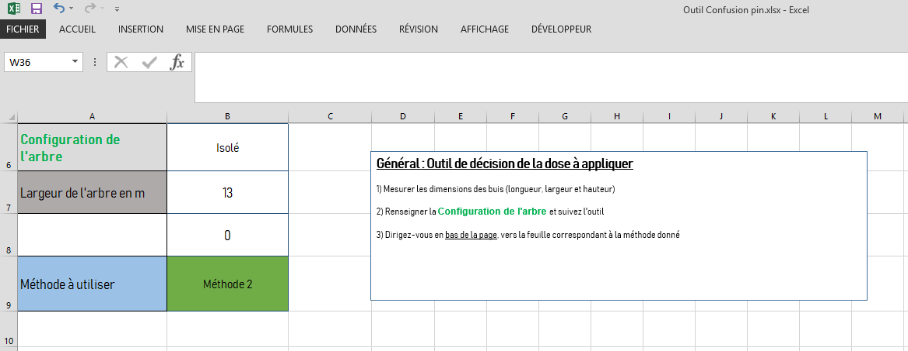
Méthode à utiliser | Renseigner la configuration de l'arbre

Méthode 1
Hauteur en M | Nombre de billes conseillées
0 | 10

Méthode 1 : Pour un arbre isolé ou un arbre d'alignement espacé de 10mètres des autres
1) Renseigneur la hauteur de l'arbre 2) Le nombre de billes conseillées est calculé (minimum 10 billes/arbre pour un arbre isolé
3) Répartir les billes en visant la canopée de l'arbre, le plus uniformément possible, de façon à couvrir l'ensemble du volume foliaire en phéromone
Par exemple, pour 13 billes :

Méthode 2
Hauteur en M | Nombre de billes conseillées
0 | 10

Méthode 2 : Pour un arbre isolé de largeur supérieur à 10m
1) Renseigneur la hauteur de l'arbre 2) Le nombre de billes conseillées est calculé (minimum 10 billes/arbre pour un arbre isolé)
3) Répartir les billes en visant la canopée de l'arbre, et le plus uniformément possible, de façon à couvrir l'ensemble du volume foliaire en phéromone
Par exemple, pour 18 billes :

Méthode 3
Pins | Pin n°1 | Pin n°2 | Pin n°3 | Pin n°4 | Pin n°5 | Pin n°6 | Pin n°7 | Pin n°8 | Pin n°9 | Pin n°10 | Pin n°11 | Pin n°12
Hauteur en m | 0 | 0 | 0 | 0 | 0 | 0 | 0 | 0 | 0 | 0 | 0 | 0
Distance avec le pin suivant | 0 | 0 | 0 | 0 | 0 | 0 | 0 | 0 | 0 | 0 | 0 | 0
Nombres de billes conseillées | 5 | 5 | 5 | 5 | 5 | 5 | 5 | 5 | 5 | 5 | 5 | 5

Méthode 3 : Pour des arbres d'alignements ou des bosquets
1) Renseigneur la hauteur de chaque arbre 2) Renseigner la distance avec le pin suivant ⚠️ ATTENTION, pour le dernier pin, mettre "10" pour la distance avec le pin suivant) 3) Le nombre de billes conseillées est calculé (au minimum, 5 billes/arbre pour des arbres d'alignements)
4) Répartir les billes en visant la canopée de l'arbre, et le plus uniformément possible, de façon à couvrir l'ensemble du volume foliaire en phéromone
Par exemple, pour 5 arbres, espacés chacun de 7 mètres, avec des hauteurs de 15 mètres chacun

14 billes
12 billes
12 billes
12 billes
14 billes

F.A.Q (Foire aux questions)
F.A.Q (Foire aux questions)

